Casos de prueba QA
INTEGRANTES GRUPO 4 | Maia Lizaur - Baccei Johana - Zayra Gil Rueda - Daiana Palacio - Ivan Rodrigo Prado - Daniel Testa - Lautaro Cabrera - Faydeth La Rosa - Ocmary Prado |  |  |  | Petshop Pantalla 1
ID | Resumen | Flujo | Precondiciones | Datos de Entrada | Pasos | Resultado Esperado | Resultado Obtenido | Status
CP-01 | Verificar el log in | PRINCIPAL LOG IN | Estar registrado | Usuario: Pepito03 pass: pepeloro123 | 1- Ingresar URL www.petshop.com | 1- Se espera que al log in correcto se muestre menu principal 2- se espera que al ingresar sin login aparezca imagen de perro | 1- Al ingresar con un Log In correcto se muestra el menu principal | OK
 |  |  |  |  |  |  | 2- al ingresar sin log in redirecciona al menu principal, no muestra la imagen del perro sino todas las mascotas | BUG
CP-02 | Verificar seleccion de mascota | PRINCIPAL MASCOTA | Estar Logueado | Usuario: Pepito03 pass: pepeloro123 | 1- Ingresar URL www.petshop.com | 1- Se espera que al seleccionar las mascotas del menú, despliegue la lista de alimentos para cada animal 2 - Se espera que al seleccionar las mascotas por foto, muestre la lista de alimentos para cada animal 3- Se espera que al escribir NOMBRE DE LA MASCOTA en la barra de busqueda muestre a la mascota con sus respectivos alimento" | 1- Al seleccionar del menú "Cat" "Dog" o "Fish"" se despliega lista de alimentos para esos animales. Pero al seleccionar ""Reptiles"" o Birds"" NO carga la página | BUG
 |  |  |  |  |  |  | 2- Al seleccionar la imagen de "Dog" no muestra la lista | BUG
 |  |  |  |  |  |  | 3- Se muestran las mascota con sus respectivos alimentos al ingresar su nombre en la barra de busqueda. | OK
CP-03 | Verificar agregar productos al Carrito | PRINCIPAL CARRITO | Estar Logueado | Usuario: Pepito03 pass: pepeloro123 | - Ingresar a la lista de alimentos | 1- Se espera que desde la lista se pueda sumar y restar productos al carrito 2- Se espera que se puedan eliminar desde la lista todos los productos agregados al carrito 3- Se espera que al agregar el producto permita seguir comprando | 1- Se puede agregar y/o disminuir productos | OK
 |  |  |  |  |  |  | 2- Al hacer click en "delete" y restar el producto a 0, no se elimina el producto del carrito | BUG
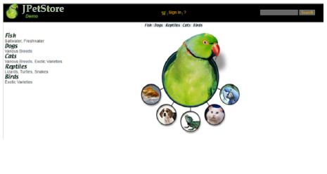
 |  |  |  |  |  |  | 3- Al agregar producto permite seguir con la compra | OK

